発注者コード
テクリス／コリンズ(発注者コード)
URL: http://ct.jacic.or.jp/
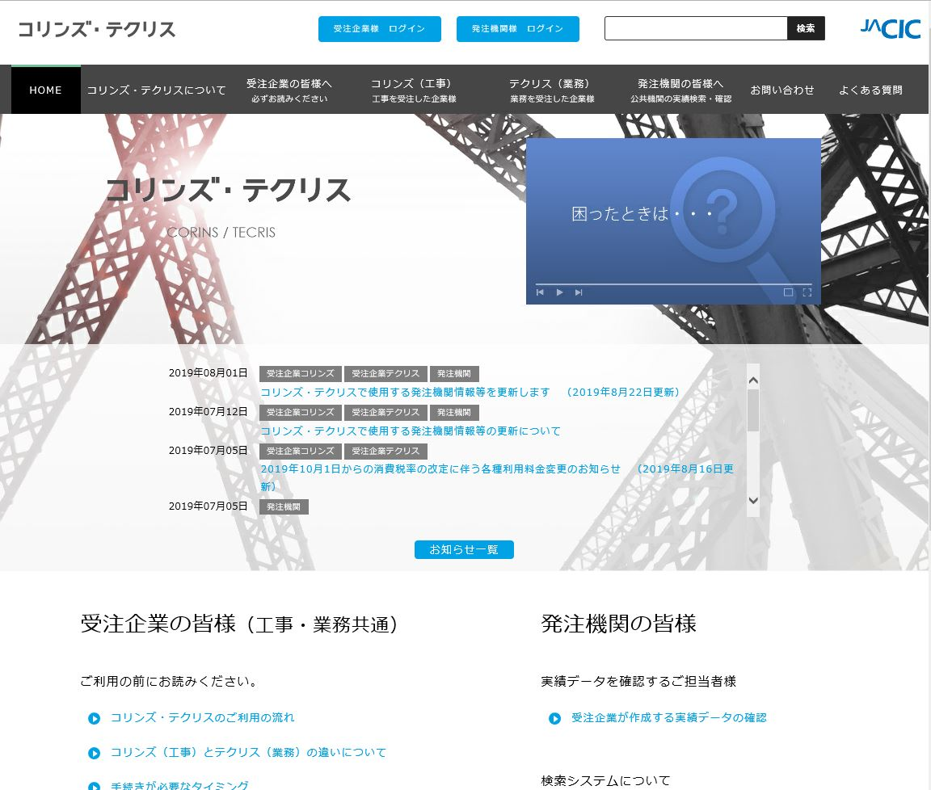

「お知らせ一覧」をクリック

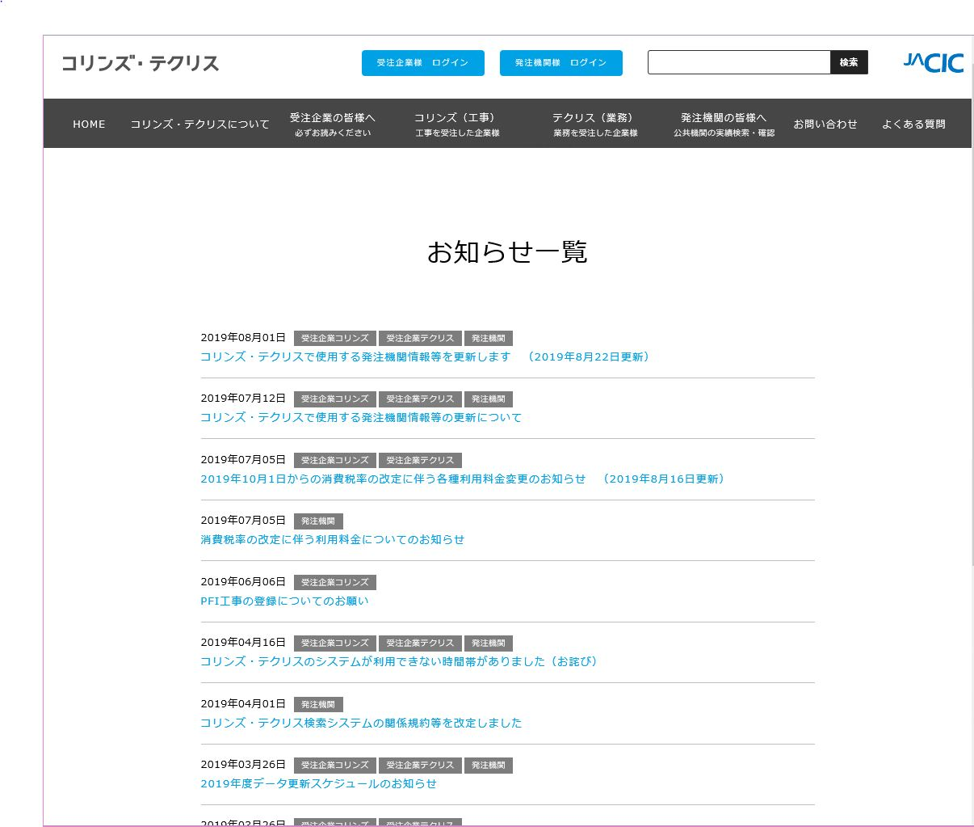

「コリンズ・テクリスで使用する発注機関情報等を更新します」をクリックすると、最新の発注者コードを確認できる画面に遷移します。
※日付が最新のものをクリックしてください。

